상품제안서
(국산)와썹니들 | 상품코드: F15440

 |  |  |  |  |  |  | 02-412-0044 | www.easy1.co.kr
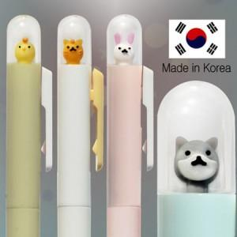

【상세/제작정보】 | <p><span style="font-size: 14pt;"><b>* 배송비- 한박스1000개 / 4000원(별도)</b></span></p>

【인쇄/포장옵션】 | 실크 / OPP(비닐)

【공급단가】 | 수량 | 1,000~ | 2,000~ | 3,000~ | 5,000~ | 10,000~
*VAT별도 | 단가 | 420원 | 410원 | 400원 | 390원 | 390원

【상품 URL】 | https://dev.easy1.co.kr:443/src/goods_detail.php?gdno=15440

